Sheet1
...
10 | 11 | 12 | 13 | 14 | 15 | 16 | 17 | 18 | 19 | 20 | 21 | 22 | 23 | 24 | 25 | 26 | 27 | 28 | 29 | 30
10 | 10 | 10 | 10 | 10 |  |  |  |  |  |  |  |  |  | 280
70 | 70 | 70 | 70 | 70
300 | 350 | 400 | 450 | 800
10 | 10 | 10 | 10 | 10
70 | 70 | 70 | 70 | 70
200 | 400 | 450 | 500 | 700
20 | 10 | 10 | 10 | 10
70 | 70 | 70 | 70 | 70 |  | 直接使用现成数据进行拟合
150 | 300 | 350 | 400 | 600
20 | 10 | 10 | 10 | 10
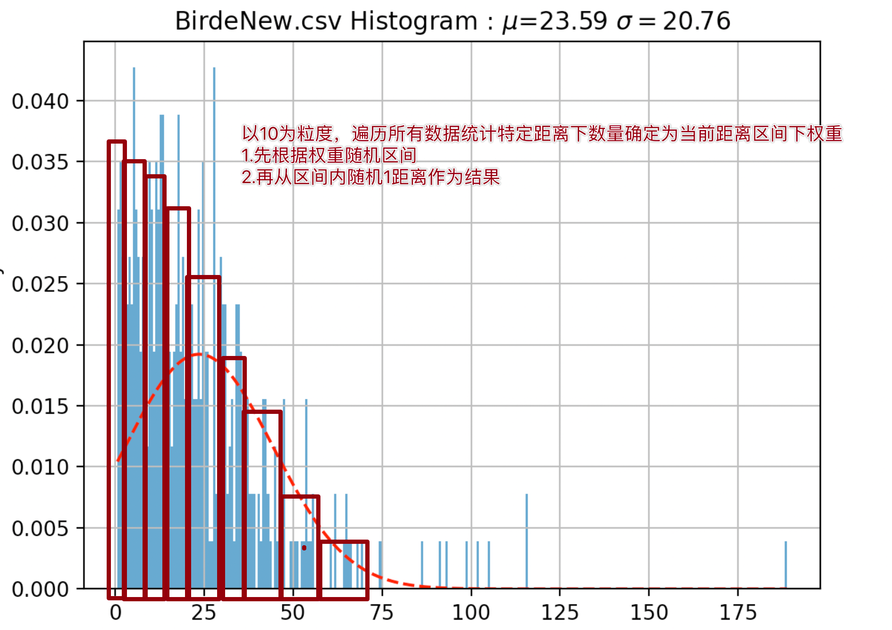
70 | 70 | 70 | 70 | 70
100 | 200 | 250 | 300 | 500
20 | 10 | 10 | 10 | 10
50 | 70 | 70 | 70 | 70
50 | 100 | 150 | 200 | 400
20 | 20 | 20 | 20 | 20
50 | 50 | 50 | 70 | 70
0 | 0 | 0 | 40 | 150
100 | 40 | 40 | 20 | 20
50 | 50 | 50 | 50 | 70
0 | 0 | 0 | 30 | 100
100 | 80 | 80 | 0 | 20
0 | 50 | 50 | 0 | 50
0 | 0 | 0 | 30 | 50
100 | 100 | 100 | 80 | 20
0 | 0 | 50 | 50 | 50
0 | 0 | 0 | 0 | 50

ResFlow
PURCHASE

Diamond
Idle Reward

chest token
Chest
STORE
副本系统排布 |  | 关卡进度 - 具体id卡具体等级
Course
Card
 | Link
⭐️
球场卡标准 |  | 具体id卡具体星级与奖励

Upgrade
PVE
card token

不同类型玩家 活跃&付费 与 养成进程
...
Star Bar
...
Outer Rewards
Chest
Coin
Diamonds
Club
...

Better
RANK

PVP

Dungeon&Framework
8 | 9 | 10 | 11 | 12 | 13 | 14 | 15 | 16 | 17 | 18 | 19 | 20 | 21 | 22 | 23 | 24 | 25 | 26 | 27 | 28 | 29 | 30 |  |  | 31 | 32 | 33 | 34 | 35 | 36 | 37 | 38 | 39
 |  |  |  |  |  | 执行脚本，对所有卡片进行上色，并且对已经安排了的卡片进行标记 |  |  |  |  |  |  |  |  | 当前进度的各个卡片等级 |  |  | 使用脚本列出所有进度与等级 |  |  |  |  |  |  |  | 当前进度的卡片张数 |  |  | 使用公式列出需要拥有的卡片张数 |  |  |  |  |  |  |  |  |  |  |  |  | 如果升级球场卡也获得一次性⭐️奖励，那么这个问题会变得更加复杂
 |  |  |  |  |  |  |  |  |  |  |  |  |  |  |  |  |  |  |  |  |  |  |  |  |  |  |  |  |  |  |  |  |  |  |  |  |  |  |  |  |  | 理想模型：玩家每天都玩，且正常使用体力，按照正常进度收取挂机奖励
 | 当前阶段要获得的宝箱币
 | 6
 | 6
 | 30
 | 30
 | 60
 | 300
 | 60
 | 300
 | 60
 | 60
 | 300
 | 600
 | 60
 | 300
 | 600
 | 60
 | 600
 | 600
 | 120
 | 120
 | 180
 | 180
 | 1200
 | 1800
 | 1200
 | 1800
 | 1200
 | 1800
 | 1200
 | 1800
 | 300
 | 300
 | 3000
 | 3000
 | 3000
 | 3000
 | 480
 | 480
 | 720
 | 720
 | 4800
 | 7200
 | 4800
 | 7200
 | 4800
 | 7200
 | 4800
 | 7200
 | 1020
 | 1020
...
难度指数 |  |  |  |  |  |  |  |  |  |  |  |  |  |  | 橙1 | 橙2 | 紫1 | 紫2 | 紫3 | 紫4 | 传奇1 | 传奇2 | 对应KingLevelEXp | 对应KingLv |  | 橙1 | 橙2 | 紫1 | 紫2 | 紫3 | 紫4 | 传奇1 | 传奇2 | 对应宝箱币（只看主线） | 当前阶段要获得的宝箱币 | 付费比例 | 游戏内直接投放宝箱币 | 礼包投放宝箱币 | 礼包卡牌价值 | 折算为钻石 |  | 挂机加速度（下限）每关1星 | 挂机加速度（正常）Bat5 | 挂机加速度（正常）Bat6 | 挂机加速度（正常）Bat7 | 挂机加速度（正常）Bat8 | 挂机加速度（上限）
393 | 大区1（保证量的足够） |  |  |  |  |  |  |  |  |  |  |  |  |  | 1 | 0 | 0 | 0 | 0 | 0 | 0 | 0 |  |  |  | 1 | 0 | 0 | 0 | 0 | 0 | 0 | 0 | 6 | 6 | 0 | 6 | 0 |  |  |  | (挂机加速度；需要多久可以到达此关)
393 |  |  |  |  |  |  |  |  |  |  |  |  |  |  | 1 | 1 | 0 | 0 | 0 | 0 | 0 | 0 |  |  |  | 1 | 1 | 0 | 0 | 0 | 0 | 0 | 0 | 12 | 6 | 0 | 6 | 0
353.7 |  |  |  |  |  |  |  |  |  |  |  |  |  |  | 2 | 1 | 0 | 0 | 0 | 0 | 0 | 0 |  |  |  | 6 | 1 | 0 | 0 | 0 | 0 | 0 | 0 | 42 | 30 | 0 | 30 | 0 |  |  |  |  |  |  |  |  |  |  |  | 投入的资源： | 产出的资源：
353.7 |  |  |  |  |  |  |  |  |  |  |  |  |  |  | 2 | 2 | 0 | 0 | 0 | 0 | 0 | 0 |  |  |  | 6 | 6 | 0 | 0 | 0 | 0 | 0 | 0 | 72 | 30 | 0 | 30 | 0 |  |  |  |  |  |  |  |  |  |  |  |  | 这里产出的资源并未记球场卡，因为球场卡最后是不计入玩家资产的，它是体验的媒介
579 |  |  |  |  |  |  |  |  |  |  |  |  |  |  | 2 | 2 | 1 | 0 | 0 | 0 | 0 | 0 |  |  |  | 6 | 6 | 1 | 0 | 0 | 0 | 0 | 0 | 132 | 60 | 0 | 60 | 0 |  |  |  |  |  |  |  |  |  |  |  | 体力 | PVE进度条上的奖励
521.1 |  |  |  |  |  |  |  |  |  |  |  |  |  |  | 2 | 2 | 2 | 0 | 0 | 0 | 0 | 0 |  |  |  | 6 | 6 | 6 | 0 | 0 | 0 | 0 | 0 | 432 | 300 | 0 | 300 | 0 |  |  |  |  |  |  |  |  |  |  |  | 特殊球 | PVP进度条上的奖励
 | 难度指数
 | 393
 | 393
 | 353.7
 | 353.7
 | 579
 | 521.1
 | 579
 | 521.1
 | 314.4
 | 579
 | 521.1
 | 463.2
 | 579
 | 521.1
 | 463.2
 | 314.4
 | 463.2
 | 463.2
 | 793
 | 793
 | 713.7
 | 713.7
 | 1179
 | 1061.1
 | 1179
 | 1061.1
 | 1179
 | 1061.1
 | 1179
 | 1061.1
 | 634.4
 | 634.4
 | 943.2
 | 943.2
 | 943.2
 | 943.2
 | 1293
 | 1293
 | 1163.7
 | 1163.7
 | 2379
 | 2141.1
 | 2379
 | 2141.1
 | 2379
 | 2141.1
 | 2379
 | 2141.1
 | 1034.4
 | 1034.4
...
579 |  |  |  |  |  |  |  |  |  |  |  |  |  |  | 2 | 2 | 2 | 1 | 0 | 0 | 0 | 0 |  |  |  | 6 | 6 | 6 | 1 | 0 | 0 | 0 | 0 | 492 | 60 | 0 | 60 | 0 |  |  |  |  |  |  |  |  |  |  |  | 付费礼包
521.1 |  |  | 传奇1 - Lv1 |  |  |  |  |  |  |  |  |  |  |  | 2 | 2 | 2 | 2 | 0 | 0 | 1 | 0 |  |  |  | 6 | 6 | 6 | 6 | 0 | 0 | 1 | 0 | 792 | 300 | 0 | 300 | 0 |  |  |  |  |  |  |  |  |  |  |  |  | 性价比从 3逐步衰减到1.5
314.4 |  |  | 传奇1 - Lv2 |  |  |  |  |  |  |  |  |  |  |  | 3 | 2 | 2 | 2 | 0 | 0 | 2 | 0 |  |  |  | 16 | 6 | 6 | 6 | 0 | 0 | 6 | 0 | 852 | 60 | 0 | 60 | 0
579 |  |  | 传奇1 - Lv3 |  |  |  |  |  |  |  |  |  |  | 第一天 | 3 | 2 | 2 | 2 | 1 | 0 | 3 | 0 |  |  |  | 16 | 6 | 6 | 6 | 1 | 0 | 16 | 0 | 912 | 60 | 0 | 60 | 0
521.1 |  |  |  |  |  |  |  |  |  |  |  |  |  |  | 3 | 2 | 2 | 2 | 2 | 0 | 3 | 0 |  |  |  | 16 | 6 | 6 | 6 | 6 | 0 | 16 | 0 | 1212 | 300 | 0 | 300 | 0 |  |  |  | 玩家打不同关卡所能拿到的⭐️，以及当前的挂机加速度，在这一关待多久（计算上中间所有的体力都用来刷奖励的情况）
463.2 |  |  |  |  |  |  |  |  |  |  |  |  |  |  | 3 | 2 | 2 | 2 | 3 | 0 | 3 | 0 |  |  |  | 16 | 6 | 6 | 6 | 16 | 0 | 16 | 0 | 1812 | 600 | 0 | 600 | 0
收获的资源
579 |  |  |  |  |  |  |  |  |  |  |  |  |  |  | 3 | 2 | 2 | 2 | 3 | 1 | 3 | 0 |  |  |  | 16 | 6 | 6 | 6 | 16 | 1 | 16 | 0 | 1872 | 60 | 0 | 60 | 0
521.1 |  |  | 传奇2 - Lv1 |  |  |  |  |  |  |  |  |  |  |  | 3 | 2 | 2 | 2 | 3 | 2 | 3 | 1 |  |  |  | 16 | 6 | 6 | 6 | 16 | 6 | 16 | 1 | 2172 | 300 | 0 | 300 | 0
463.2 |  |  | 传奇2 - Lv2 |  |  |  |  |  |  |  |  |  |  |  | 3 | 2 | 2 | 2 | 3 | 3 | 3 | 2 |  |  |  | 16 | 6 | 6 | 6 | 16 | 16 | 16 | 6 | 2772 | 600 | 0 | 600 | 0
314.4 |  |  | 传奇2 - Lv3 |  |  |  |  |  |  |  |  |  |  |  | 3 | 3 | 2 | 2 | 3 | 3 | 3 | 3 |  |  |  | 16 | 16 | 6 | 6 | 16 | 16 | 16 | 16 | 2832 | 60 | 0 | 60 | 0
463.2 |  |  |  |  |  |  |  |  |  |  |  |  |  |  | 3 | 3 | 3 | 2 | 3 | 3 | 3 | 3 |  |  |  | 16 | 16 | 16 | 6 | 16 | 16 | 16 | 16 | 3432 | 600 | 1 | 0 | 600
463.2 |  |  |  |  |  |  |  |  |  |  |  |  |  |  | 3 | 3 | 3 | 3 | 3 | 3 | 3 | 3 |  |  |  | 16 | 16 | 16 | 16 | 16 | 16 | 16 | 16 | 4032 | 600 | 1 | 0 | 600 | 1200 | 600
793 | 大区2 |  |  |  |  |  |  |  |  |  |  |  |  |  | 4 | 3 | 3 | 3 | 3 | 3 | 3 | 3 |  |  |  | 36 | 16 | 16 | 16 | 16 | 16 | 16 | 16 | 4152 | 120 | 30% | 84 | 36 |  |  |  | (当前加速度，在这关停留多久) 这是一个关键指标
793 |  |  |  |  |  |  |  |  |  |  |  |  |  |  | 4 | 4 | 3 | 3 | 3 | 3 | 3 | 3 |  |  |  | 36 | 36 | 16 | 16 | 16 | 16 | 16 | 16 | 4272 | 120 | 30% | 84 | 36 |  |  |  | 加速度又可以转化为卡片张数加速度，进而根据这关需要的张数和已有的张数推出在这关停留多久，可能需要拉多列数据
713.7 |  |  |  |  |  |  |  |  |  |  |  |  |  |  | 5 | 4 | 3 | 3 | 3 | 3 | 3 | 3 |  |  |  | 66 | 36 | 16 | 16 | 16 | 16 | 16 | 16 | 4452 | 180 | 30% | 126 | 54 |  |  | 这个付费节奏不对
713.7 |  |  |  |  |  |  |  |  |  |  |  |  |  |  | 5 | 5 | 3 | 3 | 3 | 3 | 3 | 3 |  |  |  | 66 | 66 | 16 | 16 | 16 | 16 | 16 | 16 | 4632 | 180 | 30% | 126 | 54 |  |  |  | 这关的卡1数量
1179 |  |  |  |  |  |  |  |  |  |  |  |  |  |  | 5 | 5 | 4 | 3 | 3 | 3 | 3 | 3 |  |  |  | 66 | 66 | 36 | 16 | 16 | 16 | 16 | 16 | 5832 | 1200 | 30% | 840 | 360 |  |  |  | 这关的加速度
1061.1 |  |  |  |  |  |  |  |  |  |  |  |  |  |  | 5 | 5 | 5 | 3 | 3 | 3 | 3 | 3 |  |  |  | 66 | 66 | 66 | 16 | 16 | 16 | 16 | 16 | 7632 | 1800 | 30% | 1260 | 540 |  |  |  | 下一关需要到达的卡1数量
1179 |  |  |  |  |  | 卡片库 |  |  |  |  |  |  |  |  | 5 | 5 | 5 | 4 | 3 | 3 | 3 | 3 |  |  |  | 66 | 66 | 66 | 36 | 16 | 16 | 16 | 16 | 8832 | 1200 | 30% | 840 | 360 |  |  |  | 在这关停留多久
1061.1 |  |  | 传奇1 - Lv4 |  |  | 橙1 | 橙2 | 紫1 | 紫2 | 紫3 | 紫4 | 传奇1 | 传奇2 |  | 5 | 5 | 5 | 5 | 3 | 3 | 4 | 3 |  |  |  | 66 | 66 | 66 | 66 | 16 | 16 | 36 | 16 | 10632 | 1800 | 30% | 1260 | 540 |  |  |  | 因为同步的所有的卡片数量都在增长，那么会出现0day的情况
1179 |  |  | 传奇1 - Lv5 |  | 大区1 | Lv1 | Lv1 | Lv1 | Lv1 | Lv1 | Lv1 | Lv1 | Lv1 | 第2&3天 | 5 | 5 | 5 | 5 | 4 | 3 | 5 | 3 |  |  |  | 66 | 66 | 66 | 66 | 36 | 16 | 66 | 16 | 11832 | 1200 | 30% | 840 | 360 |  |  | - 付费加速模型
1061.1 |  |  | 传奇1 - Lv6 |  |  | Lv2 | Lv2 | Lv2 | Lv2 | Lv2 | Lv2 | Lv2 | Lv2 |  | 5 | 5 | 5 | 5 | 5 | 3 | 6 | 3 |  |  |  | 66 | 66 | 66 | 66 | 66 | 16 | 116 | 16 | 13632 | 1800 | 30% | 1260 | 540
1179 |  |  |  |  |  | Lv3 | Lv3 | Lv3 | Lv3 | Lv3 | Lv3 | Lv3 | Lv3 |  | 5 | 5 | 5 | 5 | 5 | 4 | 6 | 3 |  |  |  | 66 | 66 | 66 | 66 | 66 | 36 | 116 | 16 | 14832 | 1200 | 30% | 840 | 360
投入的资源
1061.1 |  |  |  |  | 大区2 | Lv4 | Lv4 | Lv4 | Lv4 | Lv4 | Lv4 | Lv4 | Lv4 |  | 5 | 5 | 5 | 5 | 5 | 5 | 6 | 3 |  |  |  | 66 | 66 | 66 | 66 | 66 | 66 | 116 | 16 | 16632 | 1800 | 30% | 1260 | 540
634.4 |  |  |  |  |  | Lv5 | Lv5 | Lv5 | Lv5 | Lv5 | Lv5 | Lv5 | Lv5 |  | 6 | 5 | 5 | 5 | 5 | 5 | 6 | 3 |  |  |  | 116 | 66 | 66 | 66 | 66 | 66 | 116 | 16 | 16932 | 300 | 30% | 210 | 90 |  |  | 课题： 如何让玩家在后期也很爽的成长
...
 |  |  |  |  |  |  |  |  |  |  |  |  |  |  |  |  |  |  |  |  |  |  |  |  |  |  |  |  |  |  |  |  |  |  |  |  |  |  |  |  |  |  |  |  |  |  |  | 61 | 62 | 63 | 65 | 66 | 67 | 68 | 69 | 70
 |  |  |  |  |  |  |  |  |  |  |  |  |  |  |  |  |  |  |  |  |  |  |  |  |  |  |  |  |  |  |  |  |  |  |  |  |  |  |  |  |  |  |  |  |  |  |  |  |  | 最关键在于对挂机数值如何模拟？
 |  |  |  |  |  |  |  |  |  |  |  |  |  |  |  |  |  |  |  |  |  |  |  |  |  |  |  |  |  |  |  |  |  |  |  |  |  |  |  |  |  |  |  |  |  |  |  |  |  | 对开宝箱如何模拟？
 |  |  |  |  |  |  |  |  |  |  |  |  |  |  |  |  |  |  |  |  |  |  |  |  |  |  |  |  |  |  |  |  |  |  |  |  |  |  |  |  |  |  |  |  |  |  |  |  |  | 如何估计pve进度与pvp进度的一般关系
 |  |  |  |  |  |  |  |  |  |  |  |  |  |  |  |  |  |  |  |  |  |  |  |  |  |  |  |  |  |  |  |  |  |  |  |  |  |  |  |  |  |  |  |  |  |  |  |  |  | 当然同时也要做好纯pvp处的性价比 |  |  | 纯PVP 价值比例 2->1
 |  |  |  |  |  |  |  |  |  |  |  |  |  |  |  |  |  |  |  |  |  |  |  |  |  |  |  |  |  |  |  |  |  |  |  |  |  |  |  |  |  |  |  |  |  |  |  |  |  | 如何计入当期的剧本？
...

